상품제안서
국산 유로 오렌지 0.7mm 투명케이스세트 | 상품코드: F15735

 |  |  |  |  |  |  | 02-412-0044 | www.easy1.co.kr
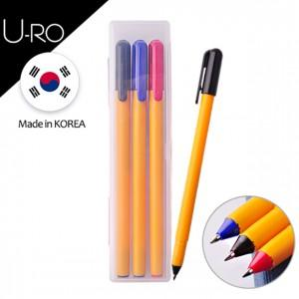 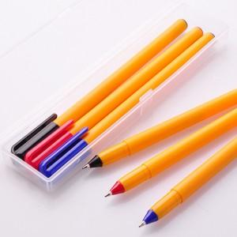

【상세/제작정보】

【인쇄/포장옵션】 | 실크 / 포장지포장

【공급단가】 | 수량 | 500~ | 1,000~ | 2,000~ | 3,000~ | 5,000~
*VAT별도 | 단가 | 790원 | 760원 | 730원 | 700원 | 690원
 | 케이스인쇄추가 | 930원 | 890원 | 860원 | 820원 | 800원

【상품 URL】 | https://easy1.co.kr:443/src/goods_detail.php?gdno=15735

